Worksheet
 | Alklima B.V.
 | Van Hennaertweg 29
 | 2952 CA Alblasserdam
 | NEDERLAND
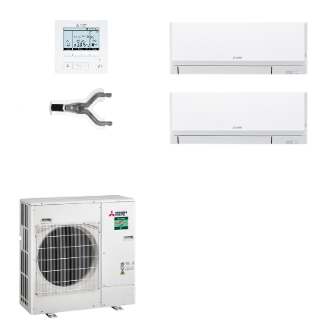
Code | WDH-ZM71I BEDRAAD SET
Product | Duo wand 7,1 kW (R32 power inverter)

Vermogen & prestaties
Naam |  | Waarde | Eenheid
Koelcapaciteit totaal |  | 3.30 - 8.10 | kW
SEER (koeling) |  | 6.4
Energie-efficiëntieklasse koelen |  | A++
Jaarlijks energieverbruik koelen (Hce=350 uur - vollast) |  | 385 | kWh
Verwarmingscapaciteit totaal |  | 3.50 - 10.20 | kW
SCOP (verwarming) |  | 4.1
Energie-efficiëntieklasse verwarmen |  | A+

Elektrische gegevens
Naam |  | Waarde | Eenheid
Maximale stroomsterkte (MCA) |  | 19.7 | A
Afzekering apparaat |  | 25 | A
Aansluiting voeding |  | Op buiten-unit
Bekabeling tussen buiten- en binnen-unit |  | 4x 1,5mm²
Voeding, fase & frequentie buitendeel |  | 230V / 1~N+a / 50 Hz

Technische gegevens
Naam |  | Waarde | Eenheid
Type koudemiddel (GWP) |  | R32 (675)
Koudemiddelinhoud |  | 2.8 | kg
Voorgevuld tot x meter leidinglengte |  | 30 | m
Extra vulling per meter leidinglengte |  | 40 | g
Max. hoogteverschil |  | 30 | m
Luchtdebiet buitendeel |  | 3300 | m3/h
Bedrijfstemperatuur koelen (Dry Bulb) |  | -15.00 - 46.00 | °C
Bedrijfstemperatuur verwarmen (Wet Bulb) |  | -20.00 - 21.00 | °C
Min. leidinglengte per circuit |  | 2 | m
Max. leidinglengte totaal |  | 55 | m
Aantal binnenunits totaal |  | 2

Geluidsprestaties
Naam |  | Waarde | Eenheid
Geluidsdrukniveau binnenunit koelen |  | 36.00 - 43.00 | dB(A)
Geluidsdrukniveau binnenunit verwarmen |  | 36.00 - 43.00 | dB(A)
Geluidsvermogenniveau binnenunit |  | 0.00 - 60.00 | dB(A)
Geluidsdrukniveau buitenunit koelen |  | 0.00 - 47.00 | dB(A)
Geluidsdrukniveau buitenunit verwarmen |  | 0.00 - 49.00 | dB(A)
Geluidsniveau buitenunit (bij nachtverlaging op 1m) |  | 44 | dB(A)
Geluidsvermogenniveau buitenunit |  | 0.00 - 67.00 | dB(A)

Afmetingen & aansluitingen
Naam |  | Waarde | Eenheid
Nom. diameter vloeistofleiding |  | 3/8"
Afmetingen binnen-unit (HxBxD) |  | 295 x 898 x 249 | mm
Gewicht binnenunit |  | 12.6 | kg
Afmetingen buiten-unit (HxBxD) |  | 943 × 950 × 330 | mm
Gewicht buitenunit |  | 70 | kg

Uitvoering & werking
Naam |  | Waarde | Eenheid
Werkingsprincipe |  | Koelen en verwarmen
Model (binnenunit) |  | Wand (hoog)
Kleur binnenunit |  | Wit
Inverter gestuurd |  | Ja
Voorzien van winterregeling |  | Ja (-15°C)
Met draadloze afstandsbediening |  | Nee
Met afstandsbediening |  | Ja
Met klokprogramma/timer |  | Ja
Met luchtzuiveringsfilter |  | Ja
Met geurfilter |  | Nee

